상품제안서
보아르 모아M1000 공기청정 제습기 | 상품코드: S26664

 |  |  |  |  |  |  | 02-713-8555 | www.synergygift.co.kr
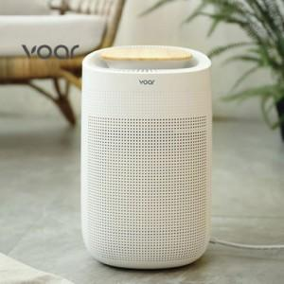

【상세/제작정보】

【인쇄/포장옵션】 | 레이저 / 종이상자

【공급단가】 | 수량 | 20~ | 100~ | 300~ | 500~ | 1,000~
*VAT별도 | 단가 | 88,750원 | 87,330원 | 85,200원 | 83,070원 | 81,650원

【상품 URL】 | https://www.synergygift.co.kr:443/src/goods_detail.php?gdno=26664

